応用数学
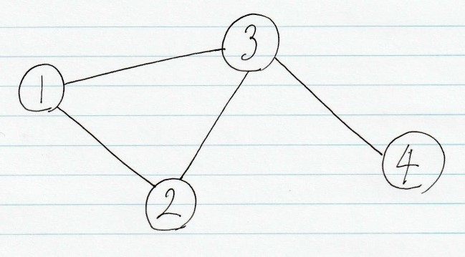
問題 | 解答
グラフ理論においてすべてのノードを通る閉路を何と言うか？ | ハミルトン閉路
グラフ理論においてすべてのエッジを通る閉路を何と言うか？ | オイラー閉路
すべてのノードに隣接しているグラフを何と言うか？ | 完全グラフ
ノードから伸びるエッジの数がすべて等しいグラフを何と言うか？ | 正則グラフ
オイラー閉路によって構成されるグラフを何と言うか？ | オイラーグラフ
ハミルトン閉路によって構成されるグラフを何と言うか？ | ハミルトングラフ
グラフを行列（表）で表現したものを何と言うか？ | 隣接行列
グラフを線形リストで表現したものを何と言うか？ | 隣接リスト
重み付きグラフにおいて最短経路を求めるアルゴリズムを何と言うか？ | ダイクストラ法
ファイルにあるグラフを隣接行列と隣接リストで表せ | 実際に紙に書け

